RepartitionOrigineParAn
Pays | 2006 | 2007 | 2008 | 2009 | 2010 | 2011 | 2012 | 2013 | 2014 | 2015 | 2016 | 2017
Etats-Unis | 35% | 28% | 26% | 43% | 35% | 32% | 34% | 31% | 34% | 33% | 35% | 35%
France | 16% | 28% | 13% | 12% | 8% | 8% | 18% | 20% | 18% | 22% | 17% | 21%
Angleterre | 11% | 4% | 11% | 10% | 11% | 10% | 8% | 9% | 8% | 11% | 7% | 8%
Suède | 8% | 6% | 11% | 7% | 10% | 10% | 4% | 9% | 8% | 9% | 6% | 6%
Canada | 1% | 0% | 2% | 3% | 4% | 2% | 2% | 2% | 3% | 0% | 0% | 4%
Allemagne | 5% | 7% | 6% | 4% | 7% | 8% | 6% | 5% | 5% | 5% | 7% | 3%
Finlande | 3% | 2% | 6% | 2% | 4% | 3% | 2% | 4% | 1% | 5% | 3% | 2%
Norvège | 3% | 5% | 5% | 5% | 4% | 4% | 7% | 5% | 7% | 3% | 5% | 2%
Australie | 0% | 0% | 3% | 3% | 2% | 1% | 1% | 2% | 1% | 1% | 1% | 2%
Pays-Bas | 4% | 4% | 2% | 4% | 4% | 3% | 4% | 1% | 2% | 3% | 3% | 2%
Suisse | 4% | 1% | 2% | 1% | 4% | 5% | 2% | 1% | 1% | 2% | 1% | 2%
NA | 0% | 0% | 0% | 1% | 0% | 0% | 2% | 0% | 0% | 1% | 3% | 2%
Pays de Galles | 3% | 0% | 0% | 0% | 0% | 0% | 0% | 1% | 1% | 0% | 1% | 1%
Autriche | 0% | 0% | 1% | 0% | 0% | 1% | 0% | 1% | 1% | 0% | 0% | 1%
Ecosse | 0% | 0% | 0% | 0% | 0% | 1% | 0% | 0% | 0% | 1% | 1% | 1%
Pologne | 0% | 4% | 0% | 1% | 2% | 1% | 1% | 1% | 1% | 0% | 1% | 1%
Belgique | 3% | 2% | 0% | 1% | 0% | 1% | 2% | 0% | 1% | 2% | 1% | 1%
Brésil | 1% | 0% | 2% | 1% | 1% | 2% | 0% | 1% | 2% | 1% | 1% | 1%
Danemark | 1% | 0% | 0% | 1% | 1% | 0% | 1% | 1% | 0% | 0% | 2% | 1%
Espagne | 0% | 2% | 1% | 0% | 0% | 1% | 1% | 2% | 1% | 0% | 0% | 1%
Îles Féroé | 0% | 0% | 0% | 0% | 0% | 0% | 0% | 1% | 0% | 0% | 0% | 1%
Islande | 0% | 0% | 0% | 0% | 0% | 0% | 1% | 0% | 1% | 0% | 1% | 1%
Italie | 0% | 1% | 1% | 1% | 1% | 1% | 1% | 1% | 1% | 1% | 2% | 1%
Russie | 0% | 0% | 0% | 0% | 0% | 1% | 0% | 0% | 0% | 1% | 0% | 1%
Tunisie | 0% | 0% | 0% | 0% | 0% | 0% | 0% | 0% | 0% | 0% | 0% | 1%
Israël | 1% | 0% | 0% | 0% | 0% | 1% | 0% | 0% | 0% | 0% | 1% | 0%
Afrique du Sud | 0% | 0% | 0% | 0% | 0% | 0% | 0% | 0% | 1% | 0% | 0% | 0%
Chili | 0% | 0% | 0% | 0% | 0% | 0% | 0% | 1% | 0% | 0% | 0% | 0%
Colombie | 0% | 0% | 0% | 0% | 0% | 0% | 0% | 1% | 0% | 0% | 1% | 0%
Corée du Sud | 0% | 0% | 0% | 0% | 0% | 0% | 0% | 0% | 0% | 0% | 1% | 0%
Grèce | 0% | 0% | 2% | 0% | 0% | 2% | 1% | 1% | 1% | 0% | 0% | 0%
Irlande | 0% | 0% | 1% | 1% | 0% | 2% | 1% | 1% | 1% | 0% | 1% | 0%
Irlande du Nord | 0% | 0% | 0% | 0% | 0% | 1% | 0% | 0% | 0% | 1% | 0% | 0%
Japon | 0% | 0% | 1% | 0% | 1% | 2% | 0% | 0% | 1% | 1% | 1% | 0%
Lettonie | 0% | 0% | 0% | 0% | 0% | 1% | 0% | 0% | 0% | 1% | 0% | 0%
Lithuanie | 0% | 0% | 0% | 0% | 0% | 0% | 0% | 0% | 0% | 0% | 1% | 0%
Luxembourg | 0% | 1% | 0% | 0% | 0% | 0% | 0% | 0% | 0% | 0% | 0% | 0%
Malte | 0% | 1% | 0% | 0% | 0% | 0% | 0% | 0% | 0% | 0% | 0% | 0%
Mexique | 0% | 1% | 0% | 0% | 0% | 0% | 1% | 0% | 0% | 0% | 0% | 0%
Nouvelle-Zélande | 0% | 0% | 0% | 0% | 0% | 0% | 0% | 0% | 1% | 0% | 0% | 0%
Portugal | 0% | 1% | 1% | 1% | 0% | 0% | 0% | 1% | 0% | 0% | 0% | 0%
Roumanie | 0% | 0% | 0% | 0% | 1% | 0% | 0% | 0% | 1% | 0% | 0% | 0%
Singapour | 0% | 0% | 0% | 0% | 0% | 0% | 0% | 0% | 1% | 0% | 0% | 0%
Ukraine | 0% | 0% | 0% | 0% | 0% | 0% | 0% | 0% | 0% | 0% | 1% | 0%

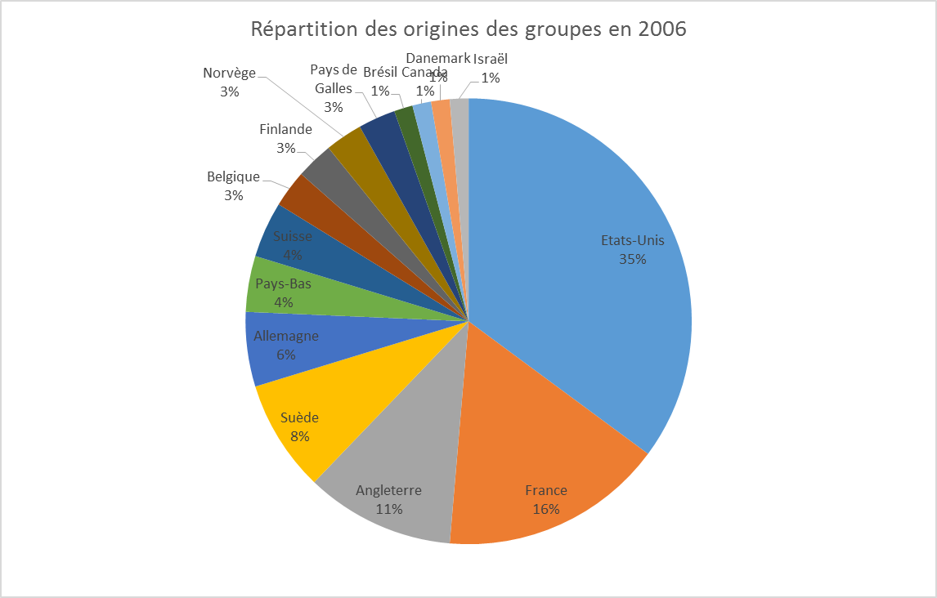
Répartition des origines des groupes en 2017

